关系图
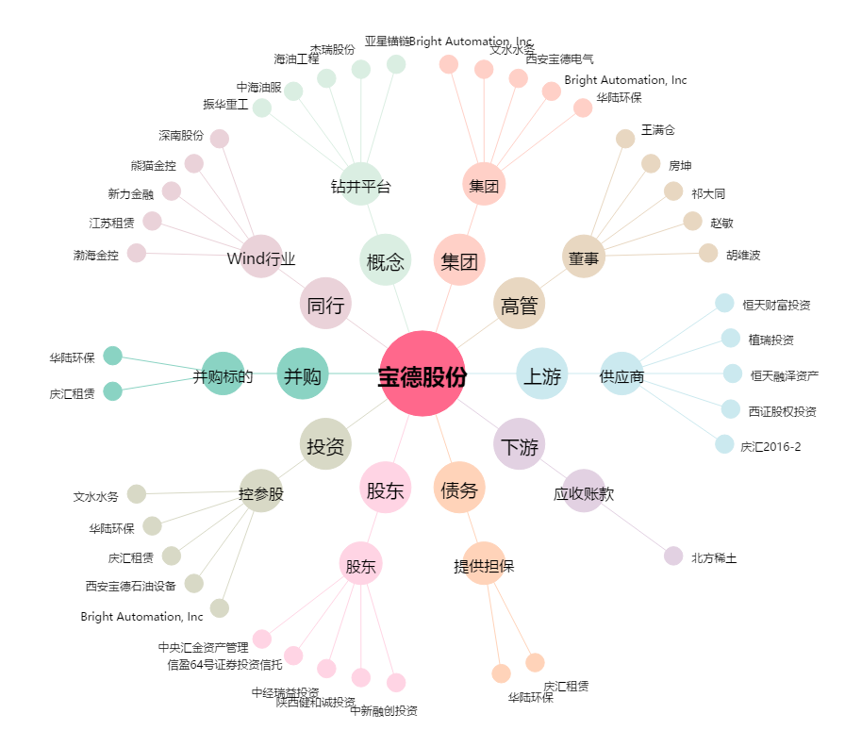
宝德股份[300023.SZ] - 关系概览图

